中国区项目计划书
Imagine Cup 2016 微软“创新杯”全球学生科技大赛
中国区比赛项目计划书
参赛信息
参赛队伍名称 | Insightist
参赛作品名称 | Windows 10平台下Git模式office文档管理工具
队长姓名 | 弓箭峰
学校名称 | 大连海事大学
联系电话 | 18840820726
电子邮箱 | swfeng@dlmu.edu.cn
邮寄地址 | 辽宁省大连市大连海事大学
团队新浪微博账号 | @Insightist
参赛区域/校区 | 大连海事大学
参赛项目 | 最佳创新（Innovation）
团队信息
➢ 所有团队成员必须在2015年12月31日前在www.imaginecup.com完成注册和组队 ➢ 团队在2015年12月31日前可以对团员和指导教师进行修改，2015年12月31日后不接受团队信息的修改 ➢ 团队成员信息以在www.imaginecup.com上注册的信息为准，该信息将作为我们颁发相关证书的依据
姓名 | 学校名称 | 院系/年级 | 电话 | IC站点注册Email
弓箭峰 | 大连海事大学 | 信息科学技术学院/大三 | 18840820726 | solowolf@outlook.com
廖添 | 大连海事大学 | 信息科学技术学院/大三 | 18840820385 | tankle_@hotmail.com
周启航 | 大连海事大学 | 信息科学技术学院/大三 | 18840821916 | Silver_Z@outlook.com
姚思怡 | 大连海事大学 | 交通运输管理学院/大三 | 18840822141
李志淮 | 大连海事大学 | 信息科学技术学院 | 18904082196 | yuyaye@outlook.com
项目计划书
1. Preliminary Summary项目概述（英文）（此部分为必选部分）
概述应简单描述团队参赛项目的基本设计，总结解决方案的独特功能以及它如何回应所参加的比赛项目对参赛作品的要求。同时，该总结应归纳在参赛作品中计划使用的任何第三方内容。概述部分不得少于600字符（包括空格）。
Project Name： | Office-Documents Management Tools In Git-Pattern For Windows10
Project Design Preliminary Summary：
Windows 10平台下Git模式office文档管理的研究目的是win10用户提供一种高效便捷的文档版本控制服务，这种服务借鉴了git的版本控制模式，一方面，提高了办公的效率，另一方面，把版本控制的概念生活化，每一个用户都可以通过最简单的操作享受到这种服务，且不必花费大量却没必要花时间来学习如何驾驭一个复杂的工具（针对普通的办公人群）。（研究目的） 为了实现这一目的，而又不想创造一个Git，所以我们选择在前人的基础上继续工作，简单来说，就是利用别人已经封装好的在Git源码基础之上来做二次继续开发。将Office文档比较功能以及资源管理器本身具有的功能同Git版本控制功能进行整合，对于不同的用户办公习惯设计多种人机交互方案、采用多种用户界面来辅助用户轻松进行版本控制任务。试图寻找到一个几乎零学习成本的Office文档版本管理方案，将版本控制的概念植入到用户的日常办公生活当中，提高工作效率。（研究内容） （创新性）

The goal of Office-Documents Management Tools In Git-Pattern For Windows10 is to provide the windows 10 users with an efficient and convenient control service of document version which resorts the control mode of git control version . The service, on the one hand, improve office efficiency and one the other hand make a concept lifelization git controller. All user can enjoy the service via the easiest operation and do not have to spend much time learning the way of operating such a sophisticated tool (almost at ordinary official people).
To realize the attempt but unwilling to create a Git, we choose to continue the work based on the previous basis,that is, using others’ packaging groundwork on Git code to do secondary continuous development. The functions of Office Compare Documents and resource management are integrated with Git version control function which design a variety human-computer interactive interface for different users habits of the office and apply a variety of user interface to assist the user to easily carry out the version control tasks. Trying to find an Office document version management scheme with almost zero learning cost, implanting the concept of version control into the user's daily office life, to improve work efficiency.
The innovation of the work is mainly reflected in the Git version control concept is applied to the document management among the general sense, and office document version control is designed as a background service of win10. For non-developers, it is efficient and convenient to manage the documents, as well as solve the problem of version fragmentation, in order to improve the efficiency of the work.
2. 市场分析
a) 作品的灵感从何而来？ b) 作品针对的目标用户群体是什么？该用户群体有何特点？ c) 作品的使用场景是什么？ d) 市场上是否有类似的作品？参赛的作品和已有的作品有何不同？
a) “Windows 10平台下Git模式office文档管理”灵感来源于现代办公中，用户使用office时经常会出现想要对工作内容稍作改动，但是又不想完全替代之前内容的情况，解决这一问题的方法只有多次保存。但在多次保存的情况下，无法使每次所做的内容改动可视化，最终导致文档保存过多，工作进程混乱。普通Office用户对于版本控制的需求难以被已有产品所满足——若不是具有过于庞大且昂贵的成本开销，就是需要专业知识和漫长的学习过程。因此，面向个人用户或是中小型团队的Office文档版本控制需求提供一个可用产品的计划开始浮现出来。可以在office文档管理之中应用Git的版本控制功能且能让用户更加简洁有效地对文档进行管理，从而更加智能便捷地进行工作中文档的改动和计划的控制。 b)作品针对的目标受众为所有使用office办公系统的人群，该群体工作内容多需要频繁、细微的改动，需要根据工作目标制定不同的方向，又或者需要使一项工作内容编辑改动情况可视化等。作品的目标用户群体是需要快速便捷地进行文档版本控制的Office用户。这些用户的主要特点是：第一，大部分该类用户都处工作和学习环境的一线，对于自己的文档资料都非常重视。这种重视并不仅仅只存在于最终的结果之上，还存在于一次次对文档的创建和重要修改当中。不论结果和过程都是有意义的数据。第二，无论是具有计算机专业知识的用户，还是仅仅只将计算机作为生产力工具来有效推动其学习和工作进度的用户，都对简洁有效的优秀人机交互方案有巨大的需求。基本上每一个Office用户都可能需要一个能够和传统文档管理方式相融合但又远远超过它能力的新版本控制方案。在此基础之上才能更加稳定有效地进行团队合作。 c)使用场景：设计规划有时推翻原有设计，又需要回溯到原始设计。往往需要通过多次备份不同进度的word文档，通过不同的命名进行区分。但是这样操作起来十分繁琐。这样word文档的版本控制就十分必要。所有的历史记录都可以随时调用。 d)office2010本身自带版本控制功能，svn也有类似的功能，与之相比，我们的产品更便捷，本身作为一种windows的后台服务而不需要依附于任务附加的应用程序，同时不需要太高的学习成本，适合非专业人士使用

3. 影响力/创新性/娱乐性 分析（请根据投稿竞赛单元选择）
[世界公民] a) 作品所能影响的地域范围或影响的人口数量？ b) 作品试图解决问题的现实意义？ c) 作品针对现有解决方案是否有创新或者改进？ [创新] a) 作品是否具有创新性和突破性？ b) 作品是否有全新的功能或者在很大程度上提升了已有应用的功能？ [游戏] a) 游戏的设计理念？ b) 游戏的设计如何引人入胜？
作品的创新性主要体现在把git的分布式版本控制概念应用到文档管理中，设计出一种针对win10用户的高效便捷的文档管理方式。 相近产品：SharePoint，svn 缺陷在于交互不太合理，对于未来广大的win10用户来讲，学习使用这些工具需要投入更多的精力 针对这一问题，我们提出更人性的交互界面，降低用户的学习成本的同时得到同样甚至更为高效的服务。 把office的文档版本控制设计为一种win10的后台服务，使windows用户能够高效便捷的管理文档，解决版本碎片化的问题。（概念图） a）本作品创新性和突破性在于：将Git的版本控制概念应用到普遍意义上的文档管理之中，把office的文档版本控制设计为一种windows10的后台服务，提出一种针对Windows10用户的高效文档管理方式，使得windows用户能够高效便捷的管理文档。同时也能很好地解决版本碎片化的问题，提高工作生产效率。 1.版本控制和文档管理的有机结合； 2.操作简单，针对非技术类用户，直接上手操作； 3.高效管理文档 4.利用Git核心功能，解决广泛问题。

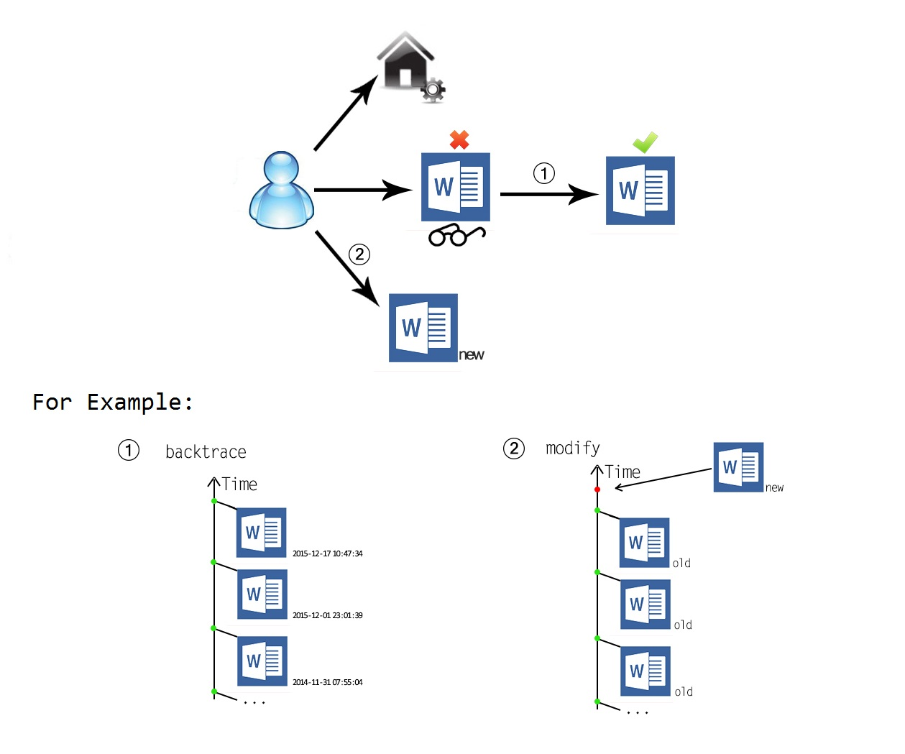

b)提升了已有应用的功能 利用版本控制功能弥补和提升Office的文档管理功能。简化回溯进程，使差异对比明显化，强化时间轴管理，准确检测文件状态。
4. 商业模式
a) 商业模式是否有可实施的计划？ b) 作品完成过程中是否有外部市场调查，焦点小组测试和beta测试的计划？
a)业务模式为用户提供操作简单、功能精准的版本控制工具，价值主张是使每一个非专业技术类用户可以迅速学会操作，每一个技术类用户可以简化繁复的工作内容。市场渠道为网络供用户免费下载使用，基础功能免费。前期选定部分有影响力的目标用户群，为其发送邮件，邀请其参加使用并提交用户体验方案。根据用户反馈，进行继续更新改进。在盈利模式方面，网络免费下载且用户注册后，有六个月基础功能和三个月增值服务的免费试用期，在用户认可并产生依赖后，采用购买激活码的形式延长使用时间。同时，为了扩大市场持续盈利，帮助推广分享的用户也予以延长使用时间。 b)在外部市场调查方面，针对目标用户群体，通过邮件和电话方式邀约30名使用者（包括500强技术开发人员和基于office办公的商业公司职员），反馈效果均为良好，有效地优化其日常工作，提高工作效率，66.7%的体验用户愿意支付一定费用，从而持续使用。

5. 系统设计概述
a) 系统计划选用什么技术平台？采用什么样的架构？ b) 系统采用的开发环境是什么？系统的运行环境是什么？ c) 系统计划有哪些功能？上述功能有何特点？
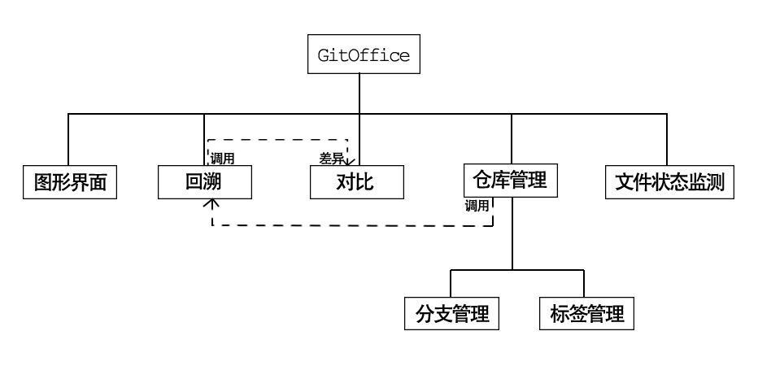 a) 软件平台：Windows Platform, OneDrive, Git; 硬件平台：x86/x86_x64。 b) 开发环境：Windows 10, Visual Studio 2013, libgit2； 运行环境：推荐Windows 10, 最低Windows 7。 c) 功能及特点： 1.文档管理，提供简洁高效的Office文档管理方案，帮助用户快速有效地完成自己（团队）文档的版本控制工作； 2.人机交互，采用合理自然的人机交互方案，为用户的实际需求提供明确的服务； 3.版本控制，建立在Git版本控制方案基础之上，对若干服务进行改进及封装以便更好地发挥其功能；

6. 团队组成和分工
a) 团队各成员是如何分工的？
弓箭峰 项目规划 廖添 底层开发 周启航 交互设计 姚思怡 市场分析及后期宣传推广

中国区初赛 参赛作品说明
Imagine Cup 微软“创新杯”全球学生大赛是目前全球规模最大、影响最广的学生科技大赛。自2003年创办以来，已有 190 多个国家和地区，超过 165 万名学生参与了“创新杯”比赛及相关活动。 参赛学生可以在这个平台上释放他们的创意和技术才能，在最新的技术平台上创建一流的科技解决方案，将创意变为商业现实。 Imagine Cup 2016 比赛已经启动。全球总决赛将于 2016 年 7 月在美国西雅图举行。Imagine Cup 2016 设有世界公民（World Citizenship）、游戏（Games）和最佳创新（Innovation）三个比赛项目（Competitions）以及在线挑战赛项目（Challenges）。 中国区比赛规则针对世界公民（World Citizenship）、游戏（Games）和最佳创新(Innovation)三个比赛项目而设立。所有挑战项目不设中国区比赛环节，参赛选手请访问 www.imaginecup.com 根据相关比赛规定和要求直接参与全球比赛。
• 初赛项目计划书提交时间: 北京时间2015年12月31日23:59截止。如果你参加区域选拔赛，则区域赛第一轮的截止日期由所在区域或校区决定。 • 初赛项目计划书提交流程: 在初赛截止日期前，通过全球站点 www.imaginecup.com 在线提交项目计划书。 • 初赛项目计划书评审标准: ➢项目计划书清晰完整； ➢明确提出要解决的问题； ➢有初步且可行的解决方案设计； 注：部分区域赛可能要求提交项目可运行安装包以及其他参赛资料。参加区域选拔赛的同学请遵循各区域或校区的相关规定。 • 初赛评选流程： ➢提交初赛项目计划书2-3个工作周后将会收到是否进入复赛的通知。 ➢项目计划书通过后即可开始进入项目开发阶段。 ➢项目开发过程中可以对原计划进行修改。 ➢项目计划书中，项目计划概述（英文）为必选部分，其余部分为建议部分 ➢除概述部分之外，参赛团队通过简明回答模板中提出的问题来说明自己的项目计划，也可以选择自己认为最合适的表达形式和顺序来说明计划。 ➢除概述部分之外，其他部分使用中文或英文皆可。
大赛中文站点：aka.ms/icchina
联系我们：mschsp@microsoft.com
大赛官方微博：新浪微博@微软创新杯

